Resultados
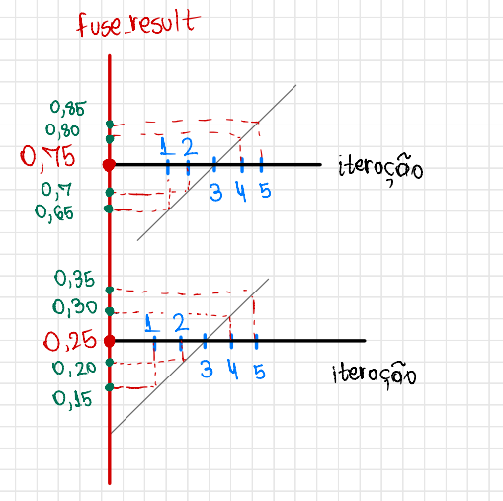
Valores Esperados |  |  |  | Ponto | Tipo | Fuse Result | Iterações
 |  |  |  |  |  |  | 1 | 2 | 3 | 4 | 5
Iteração | Grupo 1 | Grupo 2 |  | 1 | burn | 0.15
 | fuse_result_burn_test | fuse_result_not_burn_test |  | 2 | not_burn | 0.65
1 | 0.15 | 0.65 |  | 3 | burn | 0.20
2 | 0.2 | 0.7 |  | 4 | not_burn | 0.70
3 | 0.25 | 0.75 |  | 5 | burn | 0.25
4 | 0.3 | 0.8 |  | 6 | not_burn | 0.75
5 | 0.35 | 0.85 |  | 7 | burn | 0.30
Centroide | 0.25 | 0.75 |  | 8 | not_burn | 0.80
 |  |  |  | 9 | burn | 0.35
 |  |  |  | 10 | not_burn | 0.85

Estrutura Esperada
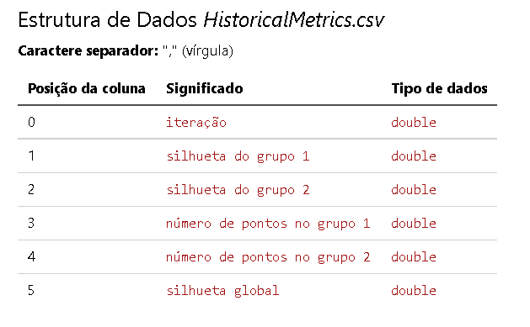
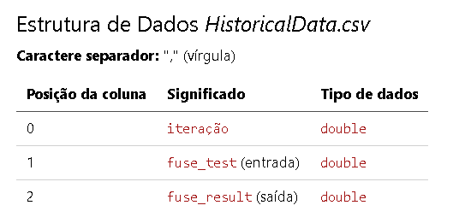

Resultados obtidos

HistoricalData.csv
Iteração | fuse_test | fuse_result
1.0000000000000E+00 | 0.0000000000000E+00 | 1.5000000000000E-01
1.0000000000000E+00 | 1.0000000000000E+00 | 6.5000000000000E-01
2.0000000000000E+00 | 0.0000000000000E+00 | 2.0000000000000E-01
2.0000000000000E+00 | 1.0000000000000E+00 | 7.0000000000000E-01
3.0000000000000E+00 | 0.0000000000000E+00 | 2.5000000000000E-01
3.0000000000000E+00 | 1.0000000000000E+00 | 7.5000000000000E-01
4.0000000000000E+00 | 0.0000000000000E+00 | 3.0000000000000E-01
4.0000000000000E+00 | 1.0000000000000E+00 | 8.0000000000000E-01
5.0000000000000E+00 | 0.0000000000000E+00 | 3.5000000000000E-01
5.0000000000000E+00 | 1.0000000000000E+00 | 8.5000000000000E-01

HistoricalMetrics.csv
Iteração | Silhueta do Grupo 1 | Silhueta do Grupo 2 | Número de pontos do Grupo 1 | Número de Pontos do Grupo 2 | Silhoueta Global
1.0000000000000E+00 | 0.00000000000000E+00 | 0.00000000000000E+00 | 1.00000000000000E+00 | 1.00000000000000E+00 | 0.00000000000000E+00
2.0000000000000E+00 | 8.99749373433584E-01 | 8.99749373433583E-01 | 2.00000000000000E+00 | 2.00000000000000E+00 | 8.99749373433583E-01
3.0000000000000E+00 | 8.65656565656565E-01 | 8.65656565656565E-01 | 3.00000000000000E+00 | 3.00000000000000E+00 | 8.65656565656565E-01
4.0000000000000E+00 | 8.30864458674392E-01 | 8.30864458674392E-01 | 4.00000000000000E+00 | 4.00000000000000E+00 | 8.30864458674392E-01
5.0000000000000E+00 | 7.95126262626262E-01 | 7.95126262626262E-01 | 5.00000000000000E+00 | 5.00000000000000E+00 | 7.95126262626262E-01

Última Iteração
Clusterização |  |  |  | Centroide
Pontos | Fuse Result | Rótulo de Atribuição |  | Grupo | Rótulo | Posição
1 | 0.15 | 0 |  | 1 | 0 | 0.250000000000000
2 | 0.65 | 1 |  | 2 | 1 | 0.750000000000000
3 | 0.2 | 0
4 | 0.7 | 1
5 | 0.25 | 0
6 | 0.75 | 1
7 | 0.3 | 0
8 | 0.8 | 1
9 | 0.35 | 0
10 | 0.85 | 1

Resultado - Iteração 3
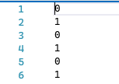
Clusterização |  |  | Centroide
Pontos | Fuse Result | Rótulo de Atribuição | Rótulo | Posição
1 | 0.15 | 0 | 0 | 0.199999999999999
2 | 0.65 | 1 | 1 | 0.700000000000000
3 | 0.2 | 0
4 | 0.7 | 1
5 | 0.25 | 0
6 | 0.75 | 1

Resultado - Iteração 4
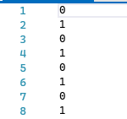
Clusterização |  |  | Centroide
Pontos | Fuse Result | Rótulo de Atribuição | Rótulo | Posição
1 | 0.15 | 0 | 0 | 0.224999999999999
2 | 0.65 | 1 | 1 | 0.725000000000000
3 | 0.2 | 0
4 | 0.7 | 1
5 | 0.25 | 0
6 | 0.75 | 1
7 | 0.3 | 0
8 | 0.8 | 1

Resultado - Iteração 5
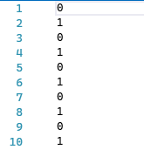
Clusterização |  |  | Centroide
Pontos | Fuse Result | Rótulo de Atribuição | Rótulo | Posição
1 | 0.15 | 0 | 0 | 0.250000000000000
2 | 0.65 | 1 | 1 | 0.750000000000000
3 | 0.2 | 0
4 | 0.7 | 1
5 | 0.25 | 0
6 | 0.75 | 1
7 | 0.3 | 0
8 | 0.8 | 1
9 | 0.35 | 0
10 | 0.85 | 1

